Vývoj príjmov
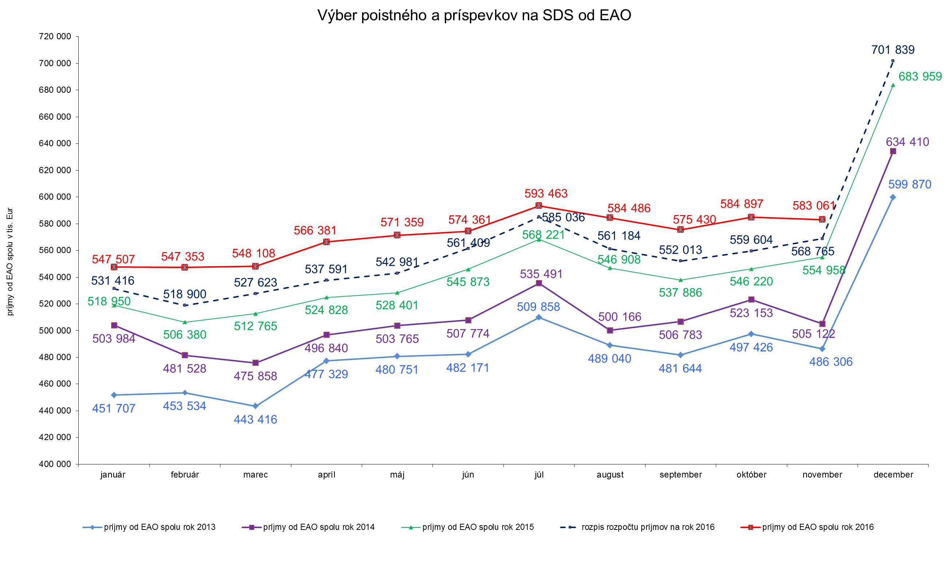

graf pohľadávky
Pohľadávky na poistnom a príspevkoch na SDS celkom (účet 316) v tis. Eur
k 31.12.2010 | 823205
k 31.12.2011 | 563760.21517
k 31.12.2012 | 595319.51966
k 31.12.2013 | 667147.85409
k 31.12.2014 | 725513.39976
k 31.1.2015 | 768605.82358
k 28.2.2015 | 760081.52748
k 31.3.2015 | 673186.48518
k 30.4.2015 | 688642.11202
k 31.5.2015 | 700764.31574
k 30.6.2015 | 716089.07542
k 31.7.2015 | 745686.48189
k 31.8.2015 | 743671.16429
k 30.9.2015 | 729687.49694
k 31.10.2015 | 708647.92846
k 30.11.2015 | 720096.68884
k 31.12.2015 | 702697.80603
k 31.1.2016 | 759450.32607
k 29.2.2016 | 743867.39114
k 31.3.2016 | 750510.42794
k 30.4.2016 | 763377.86131
k 31.5.2016 | 769039.94027
k 30.6.2016 | 775941.76597
k 31.7.2016 | 821722.19311
k 31.8.2016 | 796417.36286
k 30.9.2016 | 803183.19692
k 31.10.2016 | 773776.62746
k 30.11.2016 | 781882.29418

Graf
Časový vývoj použitia správneho fondu v jednotlivých mesiacoch v roku 2015 a 2016
 | Správny fond v roku 2015 | Správny fond v roku 2016
Január | 8272909 | 9204693
Február | 8061249 | 8367150
Marec | 9116168 | 9168292
Apríl | 11291383 | 9707723
Máj | 8233129 | 12807858
Jún | 11857331 | 10173263
Júl | 10204133 | 10839193
August | 9378190 | 9372572
September | 9707888 | 9071315
Október | 10292028 | 10044465
November | 10940190 | 11932200

